別紙④
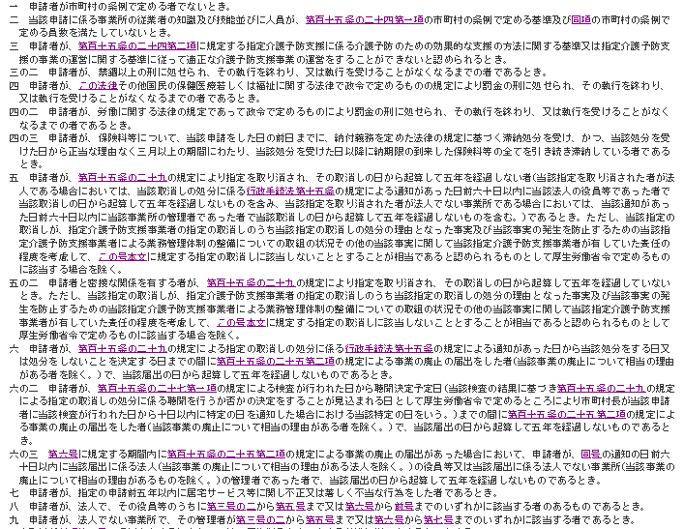
（別紙④：予防支援事業所向け）
 | 介護保険法第１１５条の２２第２項

